상품제안서
프롬네이쳐 친환경 녹색인증 무스텀블러 420ml | 상품코드: S42337

 |  |  |  |  |  |  | 02-713-8555 | www.synergygift.co.kr
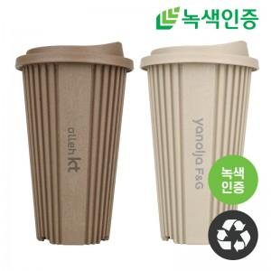

【상세/제작정보】

【인쇄/포장옵션】 | 레이저 / 포장지포장

【공급단가】 | 수량 | 100~ | 300~ | 1,000~ | 3,000~ | 5,000~
*VAT별도 | 아이보리 | 5,700원 | 5,400원 | 5,200원 | 5,100원 | 5,000원
 | 모카 | 5,700원 | 5,400원 | 5,200원 | 5,100원 | 5,000원
 | 카키 | 5,700원 | 5,400원 | 5,200원 | 5,100원 | 5,000원
 | 블랙 | 5,700원 | 5,400원 | 5,200원 | 5,100원 | 5,000원

【상품 URL】 | https://www.synergygift.co.kr:443/src/goods_detail.php?gdno=42337

